Deckblatt


Fahrzeugzulassungen (FZ)
Bestand an Kraftfahrzeugen und Kraftfahr-
zeuganhängern nach Bundesländern, Fahr-
zeugklassen und ausgewählten Merkmalen
1. Januar 2025

FZ 27

FZ 27.10
zurück zum Inhaltsverzeichnis

Fahrzeugzulassungen (FZ)
Bestand an Kraftfahrzeugen und Kraftfahrzeuganhängern nach Bundesländern, Fahrzeugklassen und ausgewählten Merkmalen
FZ 27.10 Bestand an Personenkraftwagen am 1. Januar 2025 nach Segmenten sowie nach ausgewählten Kraftstoffarten bzw. Energiequellen

Segment | Anzahl insgesamt | Darunter mit alternativem Antrieb
 |  | Anzahl insgesamt | Anteil in % | davon
 |  |  |  | Elektro-Antriebe |  |  |  |  | Hybrid (ohne Plug-in-Hybrid) |  |  | Gas insgesamt | Wasserstoff
 |  |  |  | Anzahl insgesamt | Anteil in % | davon |  |  | Anzahl insgesamt | darunter
 |  |  |  |  |  | Elektro (BEV) | Brennstoffzelle (Wasserstoff) | Plug-in-Hybrid |  | Benzin-Hybrid | Diesel-Hybrid
1. Januar 2025 | 49,339,166 | 5,583,452 | 11.3 | 2,620,868 | 46.9 | 1,651,643 | 1,802 | 967,423 | 2,589,533 | 1,897,379 | 692,054 | 373,045 | 6
Minis | 3,303,627 | 340,134 | 10.3 | 244,602 | 71.9 | 244,602 | - | - | 73,350 | 73,347 | - | 22,181 | 1 | 14.809616848
Kleinwagen | 8,594,166 | 662,569 | 7.7 | 250,430 | 37.8 | 238,476 | 7 | 11,947 | 379,056 | 378,666 | 386 | 33,083 | - | 14.438713451
Kompaktklasse | 11,263,672 | 935,667 | 8.3 | 403,722 | 43.1 | 231,966 | - | 171,756 | 435,806 | 424,715 | 11,059 | 96,139 | - | 14.044560477
Mittelklasse | 5,618,874 | 714,376 | 12.7 | 279,652 | 39.1 | 131,526 | - | 148,126 | 400,281 | 196,165 | 204,113 | 34,443 | - | 7.963343168
Obere Mittelklasse | 1,769,335 | 368,489 | 20.8 | 115,936 | 31.5 | 38,071 | 709 | 77,156 | 228,192 | 58,710 | 169,480 | 24,361 | - | 2.3050380742
Oberklasse | 289,983 | 80,960 | 27.9 | 48,103 | 59.4 | 36,462 | - | 11,641 | 28,605 | 13,381 | 15,224 | 4,252 | - | 2.2076199276
SUVs | 6,557,662 | 1,604,796 | 24.5 | 946,557 | 59.0 | 625,572 | 780 | 320,205 | 618,440 | 557,333 | 61,084 | 39,798 | 1 | 37.875739491
Geländewagen | 3,255,701 | 630,665 | 19.4 | 253,637 | 40.2 | 56,097 | 37 | 197,503 | 359,833 | 141,773 | 218,051 | 17,194 | 1 | 3.3964361548
Sportwagen | 920,358 | 22,818 | 2.5 | 3,155 | 13.8 | 58 | - | 3,097 | 12,463 | 12,207 | 254 | 7,199 | 1 | 0.0035116547583
Mini-Vans | 1,698,695 | 57,887 | 3.4 | 26,148 | 45.2 | 8,283 | 1 | 17,864 | 16,594 | 15,747 | 846 | 15,145 | - | 0.50150062695
Großraum-Vans | 1,781,227 | 60,307 | 3.4 | 6,007 | 10.0 | 6,003 | - | 4 | 22,974 | 22,644 | 328 | 31,326 | - | 0.36345626749
Utilities | 2,152,554 | 73,298 | 3.4 | 32,589 | 44.5 | 25,871 | - | 6,718 | 10,889 | 287 | 10,600 | 29,820 | - | 1.5663796595
Wohnmobile | 981,010 | 2,807 | 0.3 | 167 | 5.9 | 148 | - | 19 | 64 | 3 | 55 | 2,576 | - | 0.0089607742109
Sonstige | 1,152,302 | 28,679 | 2.5 | 10,163 | 35.4 | 8,508 | 268 | 1,387 | 2,986 | 2,401 | 574 | 15,528 | 2 | 0.51512342558
1. Januar 2024 | 49,098,685 | 4,713,209 | 9.6 | 2,332,683 | 49.5 | 1,408,681 | 2,116 | 921,886 | 1,989,376 | 1,423,291 | 565,992 | 391,144 | 6
Minis | 3,365,708 | 320,425 | 9.5 | 238,369 | 74.4 | 238,369 | - | - | 58,472 | 58,469 | - | 23,583 | 1
Kleinwagen | 8,695,134 | 589,610 | 6.8 | 249,246 | 42.3 | 235,878 | 7 | 13,361 | 303,885 | 303,881 | - | 36,479 | -
Kompaktklasse | 11,395,875 | 801,948 | 7.0 | 369,799 | 46.1 | 193,837 | - | 175,962 | 335,418 | 326,788 | 8,604 | 96,731 | -
Mittelklasse | 5,759,363 | 623,191 | 10.8 | 262,542 | 42.1 | 119,365 | - | 143,177 | 321,547 | 153,622 | 167,923 | 39,102 | -
Obere Mittelklasse | 1,775,431 | 294,913 | 16.6 | 80,279 | 27.2 | 12,137 | 755 | 67,387 | 187,368 | 45,175 | 142,193 | 27,266 | -
Oberklasse | 291,312 | 74,621 | 25.6 | 43,229 | 57.9 | 32,696 | - | 10,533 | 26,755 | 12,788 | 13,967 | 4,637 | -
SUVs | 5,969,518 | 1,266,925 | 21.2 | 789,253 | 62.3 | 487,280 | 1,050 | 300,923 | 437,671 | 399,140 | 38,508 | 40,000 | 1
Geländewagen | 3,143,368 | 519,272 | 16.5 | 229,679 | 44.2 | 49,115 | 34 | 180,530 | 270,509 | 87,947 | 182,552 | 19,083 | 1
Sportwagen | 927,254 | 22,807 | 2.5 | 2,751 | 12.1 | 39 | - | 2,712 | 12,371 | 12,089 | 280 | 7,684 | 1
Mini-Vans | 1,766,096 | 49,204 | 2.8 | 25,355 | 51.5 | 6,169 | 1 | 19,185 | 6,859 | 5,926 | 931 | 16,990 | -
Großraum-Vans | 1,826,236 | 49,526 | 2.7 | 4,485 | 9.1 | 4,483 | - | 2 | 15,859 | 15,504 | 353 | 29,182 | -
Utilities | 2,122,861 | 68,387 | 3.2 | 26,271 | 38.4 | 20,210 | - | 6,061 | 10,046 | 14 | 10,030 | 32,070 | -
Wohnmobile | 907,879 | 2,841 | 0.3 | 138 | 4.9 | 117 | - | 21 | 59 | 2 | 51 | 2,644 | -
Sonstige | 1,152,650 | 29,539 | 2.6 | 11,287 | 38.2 | 8,986 | 269 | 2,032 | 2,557 | 1,946 | 600 | 15,693 | 2 | 0.63790169669

© Kraftfahrt-Bundesamt, Flensburg

FZ 27.13
zurück zum Inhaltsverzeichnis

Fahrzeugzulassungen (FZ)
Bestand an Kraftfahrzeugen und Kraftfahrzeuganhängern nach Bundesländern, Fahrzeugklassen und ausgewählten Merkmalen
FZ 27.13 Diagramme: Bestand an Personenkraftwagen am 1. Januar 2025 mit alternativen Antriebsarten und Marken (Top 15)

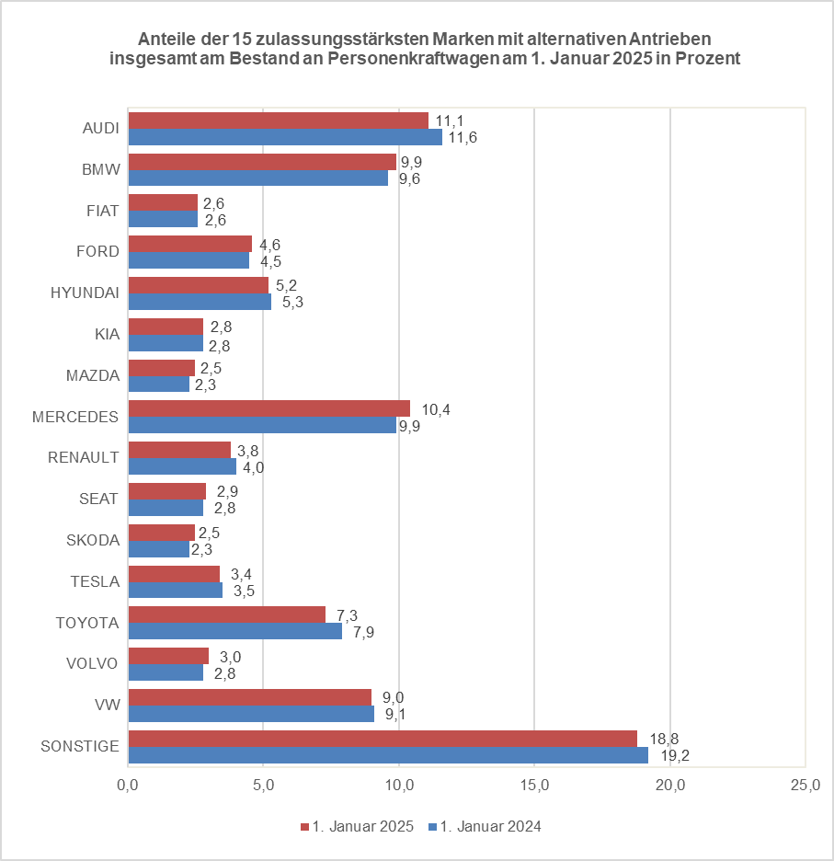
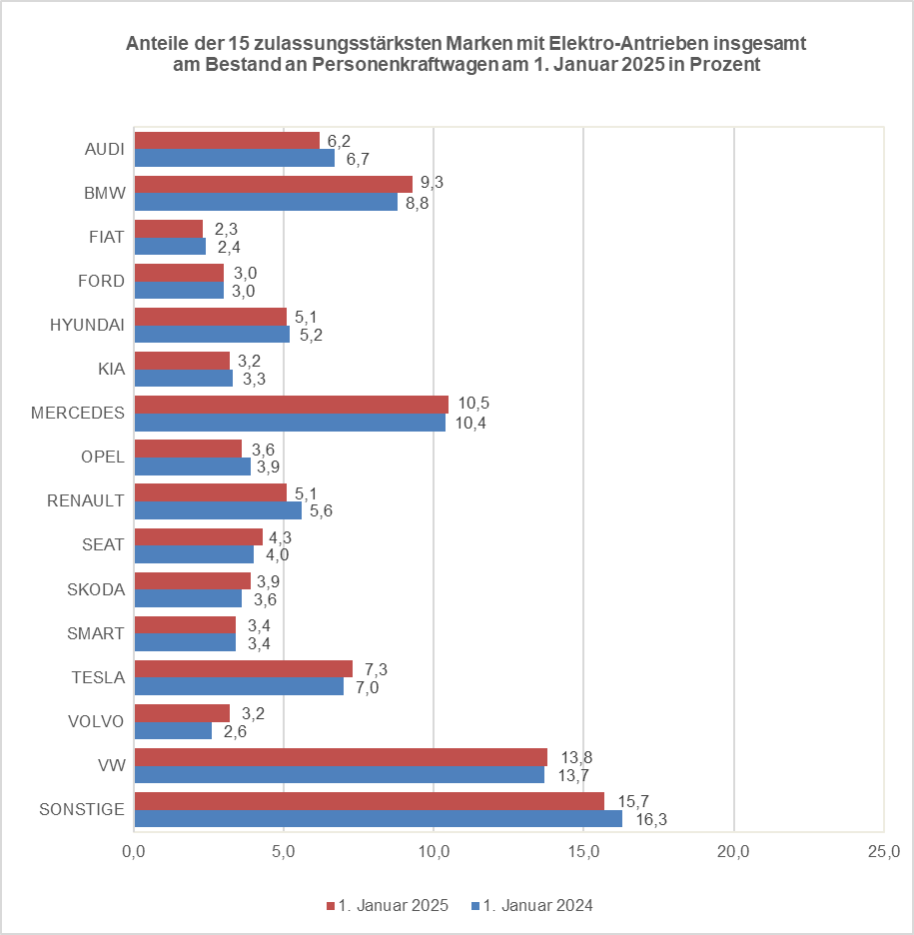
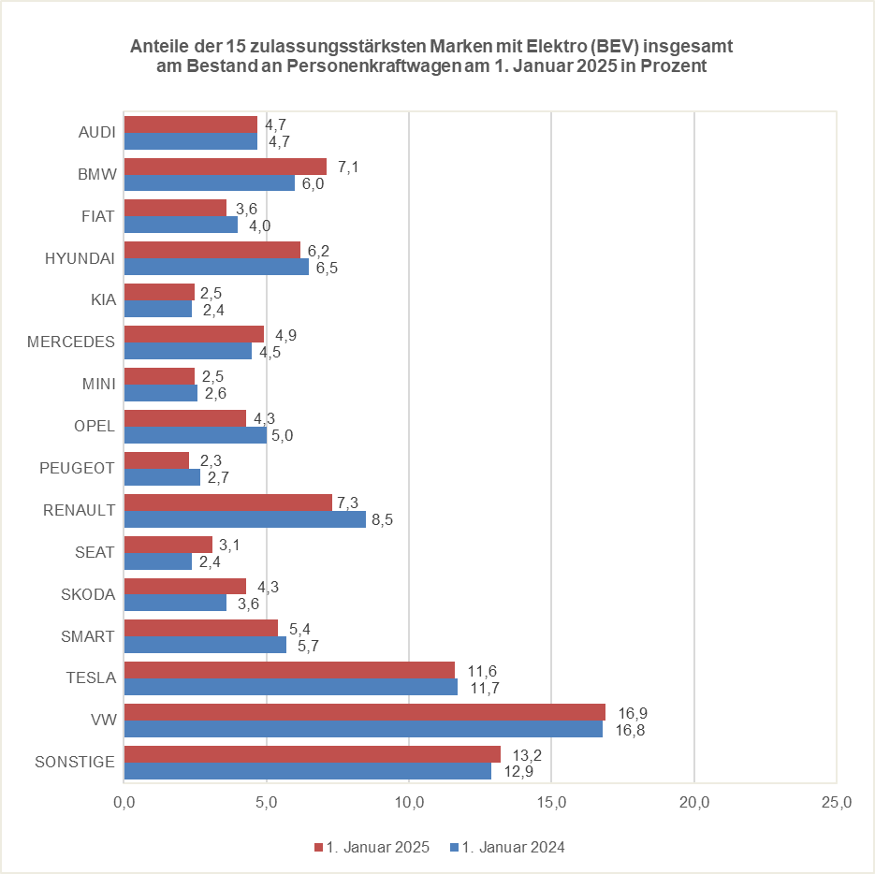

© Kraftfahrt-Bundesamt, Flensburg

